Tabelle1
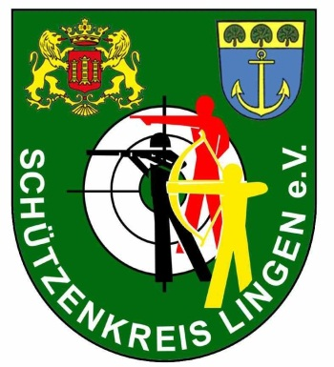 |  | Rundenwettkampf 2013 - Finale - Kleinkaliber Auflage
 |  |  |  |  |  |  |  |  |  |  |  |  | x = ausgeschieden |  |  |  | y = Letzter und Vorletzter
Stand | Name | Verein | Vorkampf | 1 | 2 | 3 | 4 | 5 | 6 | 7 | 8 | 9 | 10 | 11 | 12 | 13 | 14 | 15 | 16 | 17 | 18 | 19 | 20 | Ergebnis | Rang | #
1 | Karl-Heinz Kotte | SSG Bramsche | 290.4 | 10.4 | 9.9 | 10 | 9.3 | 9.6 | 8.6 | 10.1 | 10.2 | 9.4 | 9.9 | 10.1 | 10.4 | 9.9 | 10.5 | 10.2 | 10.3 | 10.6 |  |  |  | 169.4 | 3
2 | Hubert Berndsen | SSV Baccum | 290.0 | 10 | 10 | 9.8 | 10.6 | 10.2 | 10 | 9.8 | 10.2 | 9.7 | 9.9 | 10.7 | 10.3 | 10.8 | 9.1 | 10.2 | 10.2 | 10.3 | 10.7 |  |  | 182.5 | 1
3 | Jana Vogeling | SSG Bramsche | 287.8 | 9.4 | 9.4 | 10.3 | 9.7 | 10.3 | 10.1 | 10.5 | 10.5 | 10.3 | 10.1 | 10.2 | 10.5 | 10.5 | 10 | 9.8 | 10.6 | 9.9 | 9.2 |  |  | 181.3 | 2
4 | Britta Rühl | SpS Schwedenschanze | 286.0 | 8.4 | 9.2 | 10.3 | 8.8 | 10.5 | 10.8 | 9.7 | 9.8 | 9.6 | 9.7 | 9.4 | 10.1 | 9.8 | 9.6 |  |  |  |  |  |  | 135.7 | 6
5 | Kathrin Janker | SSC Nordring | 286.0 | 7.8 | 9.8 | 9.6 | 9.3 | 10.4 | 10.5 | 10.5 | 9.1 | 10.2 | 9 | 9.9 | 9.7 |  |  |  |  |  |  |  |  | 115.8 | 8
6 | Clemens Meyerdirks | SSG Bramsche | 284.8 | 10.1 | 8.6 | 10.4 | 10.1 | 9.4 | 10.3 | 10 | 9.4 | 9.9 | 9.4 | 8.3 |  |  |  |  |  |  |  |  |  | 105.9 | 9
7 | Theo Tepe | SSV Baccum | 282.6 | 10.3 | 10.1 | 10.4 | 9.4 | 9.3 | 10.5 | 9.5 | 9.5 | 9.7 | 9.1 | 10.2 | 9.6 | 10.1 | 9.9 | 8.7 | 9.8 |  |  |  |  | 156.1 | 4
8 | Georg Wilming | SSC Brögbern | 281.2 | 10.2 | 10.2 | 9.6 | 9.3 | 9.4 | 8.9 | 10.8 | 10.5 | 10.4 | 10.2 | 7.5 | 10.7 | 10.2 | 9.1 | 7.9 |  |  |  |  |  | 144.9 | 5
9 | Sascha Hasselberg | SSC Nordring | 279.8 | 10.5 | 9.9 | 9.6 | 9.2 | 10 | 9.9 | 9.6 | 9 | 9.6 | 9.8 | 9.9 | 9.5 | 9.2 |  |  |  |  |  |  |  | 125.7 | 7

